COV
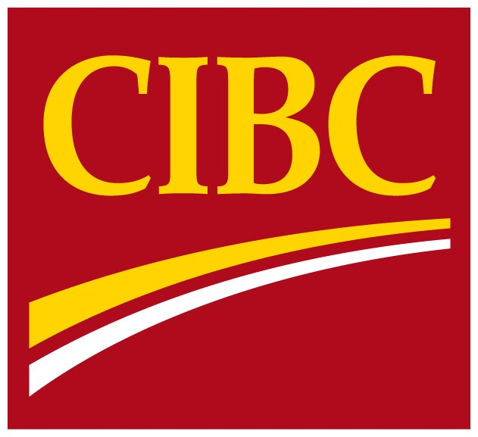
 | Information
 | financière
 | supplémentaire

 | Pour la période close
 | le 30 avril 2018

Pour plus de renseignements, veuillez communiquer avec l’une des personnes suivantes :
Amy South, première vice-présidente, Relations avec les investisseurs 416 594-7386
Jason Patchett, premier directeur, Relations avec les investisseurs 416 980-8691

